Reproduce bug Bagian 1
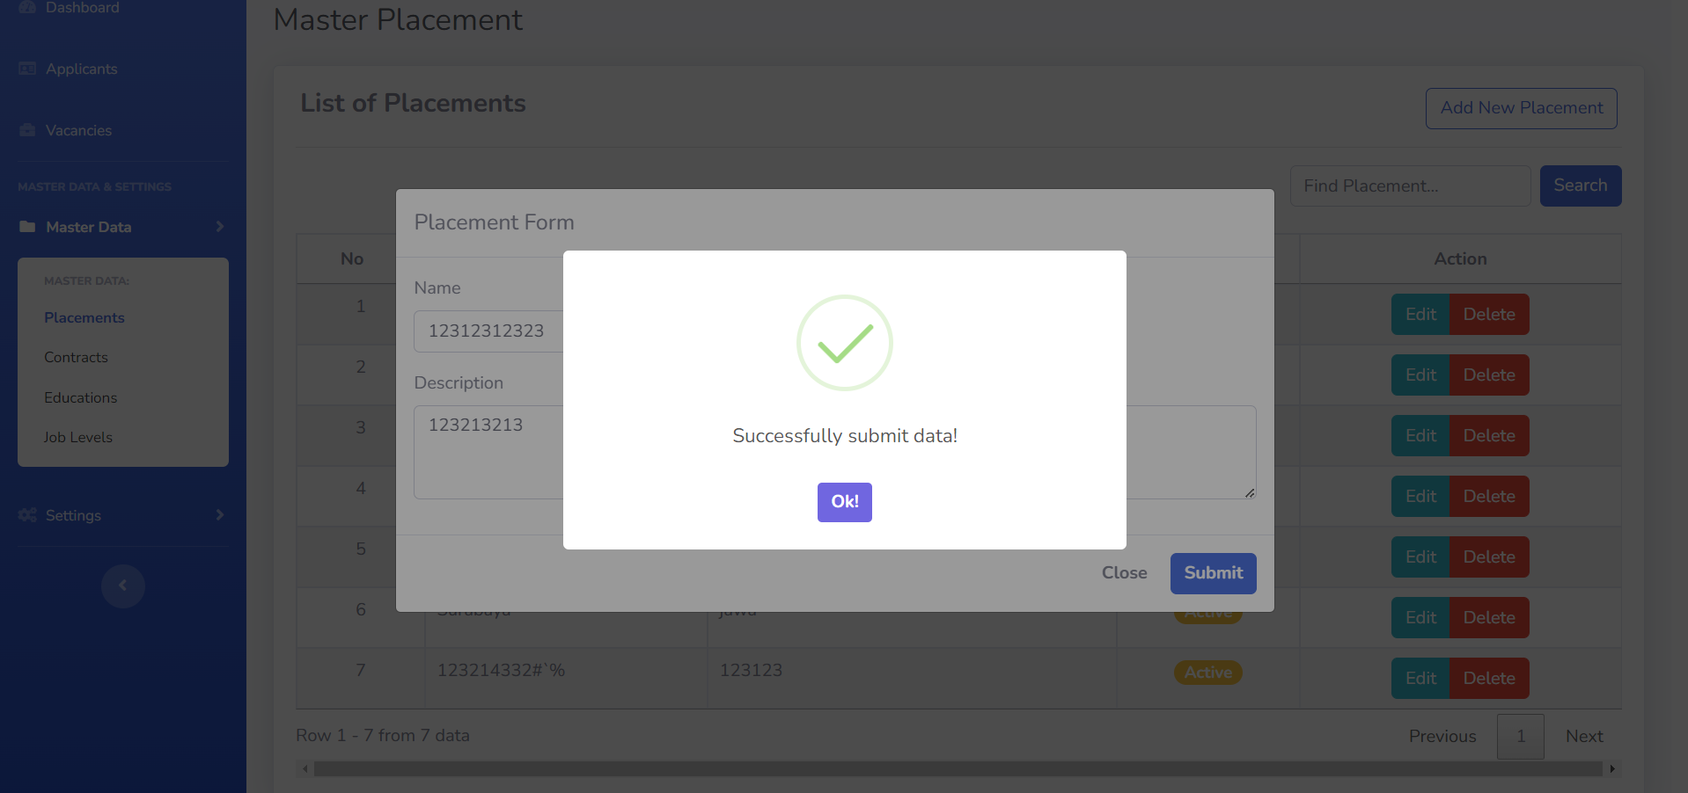
1. Terdapat bug saat melakukan perubahan data pada Status, dari Active menjadi Inactive pada masing-masing data dari List of Placements/Educations/Contracts/Job levels
Steps :
1. Login sebagai admin pada web https://career.vasdev.co.id/login
2. Setelah masuk ke halaman dashboard. Klik menu Master data dan Pilih sub menu Placements
3. Pilih menu edit pada salah satu nama yang tersedia di List of Placements
4. Ubah status Active menjadi Inactive
5. Klik button Submit

Expected Result : | Sistem menampilkan alert message "Successfully submit data!"
Actual Result : | Sistem menampilkan alert message "Error, submitting data!"
Device : | Laptop
Environment | Windows 11
Browser | Chrome Browser v.123

Evidence :

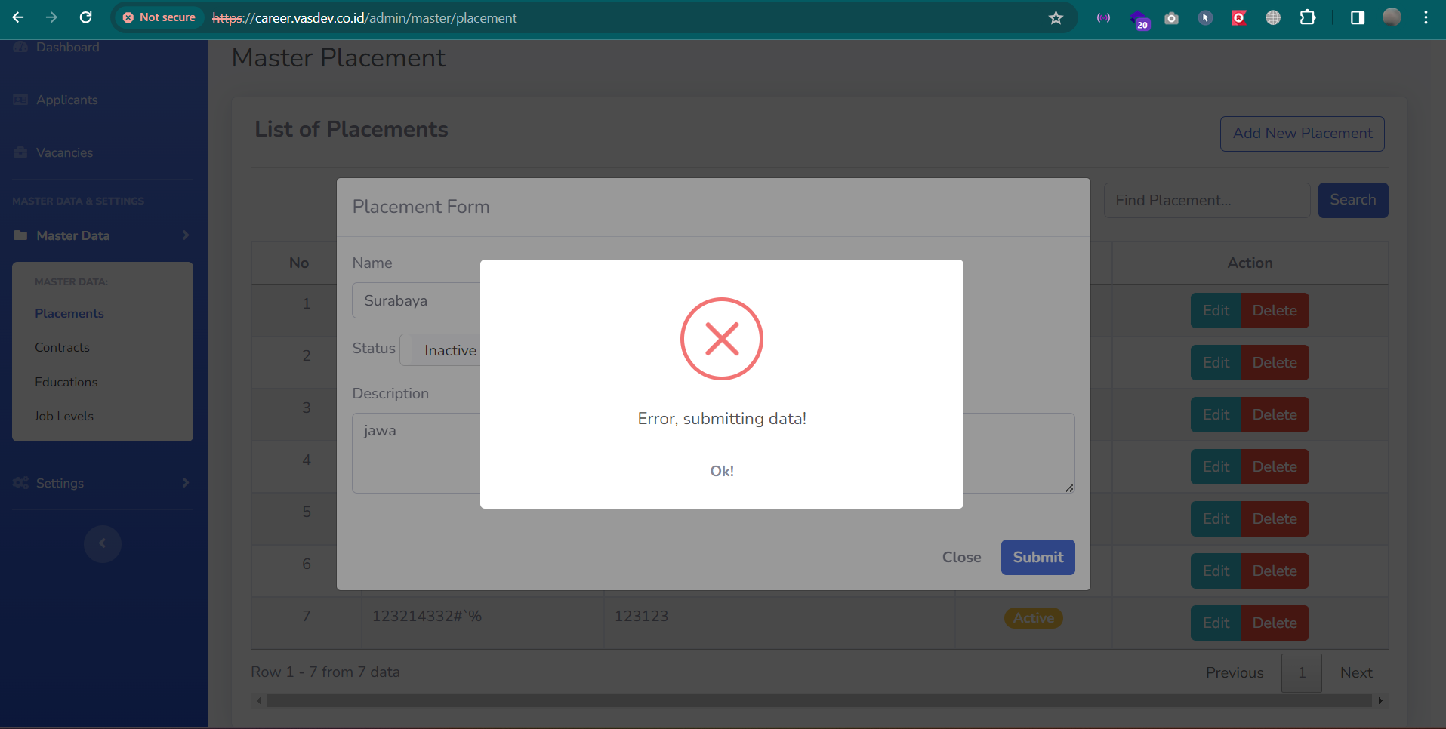

2. Terdapat bug pada field name saat mengisi form "Add New Placement". Nama pada field name dan field description. Harus nya mengandung huruf, bukan hanya angka/special character saja

Steps :
1. Login sebagai admin pada web https://career.vasdev.co.id/login
2. Setelah masuk ke halaman dashboard. Klik menu Master data dan Pilih sub menu Placements
3. Klik button "Add New Placement"
4. input data pada field name dan field description berupa angka dan special character
5. Klik button submit

Expected Result : | Sistem menampilkan alert message "Error, submitting data!"
Actual Result : | Sistem menampilkan alert message "Successfully submit data!"
Device : | Laptop
Environment | Windows 11
Browser | Chrome Browser v.123

Evidence :

